상품제안서
[마리끌레르] 40수 호텔헤링본 1P | 상품코드: F21834

 |  |  |  |  |  |  | 02-412-0044 | www.easy1.co.kr
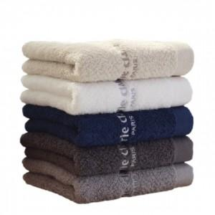

【상세/제작정보】 | 자수인쇄는 별도 문의 부탁드립니다. 글자 수, 디자인의 난이도에 따라 비용이 추가됩니다.

【인쇄/포장옵션】 | 실크 / 종이케이스포함

【공급단가】 | 수량 | 20~ | 50~ | 100~ | 300~ | 500~
*VAT별도 | 단가 | 7,290원 | 7,020원 | 6,750원 | 6,480원 | 6,310원

【상품 URL】 | https://easy1.co.kr:443/src/goods_detail.php?gdno=21834

